subgroup analysis 5
-Subgroup analysis #5: There is an association between stacked thor_h_w and stacked l_br_ht_y_n (ANOVA tab rows 5217-5220).
a) Knowing this, what is the magnitude of the effect? Can we say “A stacked thor_h_w >___ was associated with >99% occurrence of stacked l_br_ht_y_n=0, whereas a stacked thor_h_w <___ was associated with a >99% occurrence of stacked l_br_ht_y_n=1”?
b) Is there an ROC-curve-like relationship that can be identified where the sensitivity and specificity of stacked thor_h_w is determined for identifying l_br_ht_y_n=1?
c) Is the association between stacked thor_h_w and stacked l_br_ht_y_n independent of la_ao?

 |  |  | below is the logistic regression outputs for the model l_br_ht_y_n = thor_h_w

Analysis of Maximum Likelihood Estimates
Parameter | DF | Estimate | Standard | Wald | Pr > ChiSq
 |  |  | Error | Chi-Square
Intercept | 1 | 6.2637 | 1.353 | 21.4309 | <.0001
thor_h_w | 1 | -8.9139 | 1.6816 | 28.098 | <.0001

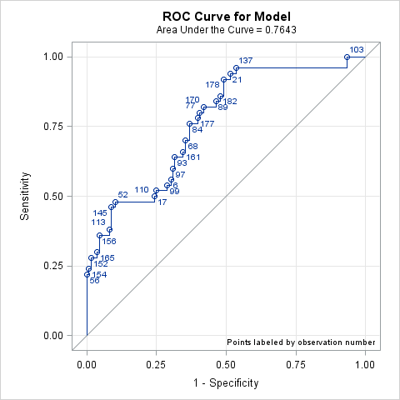

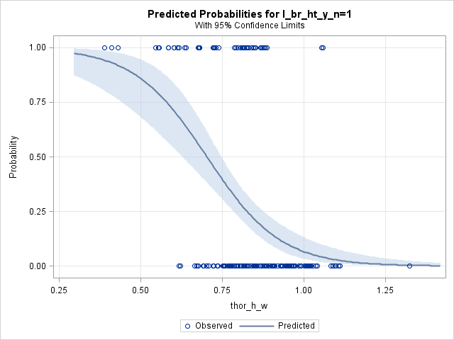
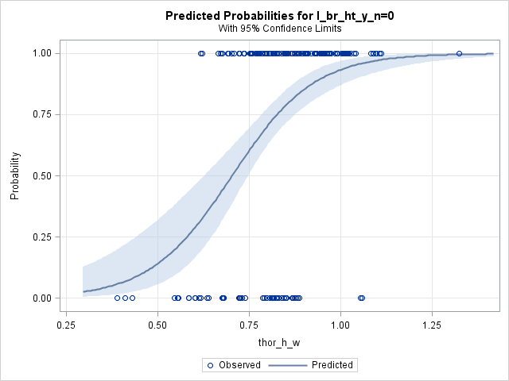

c) | la_ao and thor_h_w stacked are independent in the model stacked l_br_ht_y_n = stacked thor_h_w + la_ao

 | Analysis of Maximum Likelihood Estimates
 | Parameter | DF | Estimate | Standard | Wald | Pr > ChiSq
 |  |  |  | Error | Chi-Square
 | Intercept | 1 | -4.3969 | 1.4934 | 8.6684 | 0.0032
 | thor_h_w | 1 | 10.0085 | 1.8378 | 29.6567 | <.0001
 | la_ao | 1 | -2.0979 | 0.6135 | 11.6935 | 0.0006

Sensitivity / Specificity 0.9 and Youden

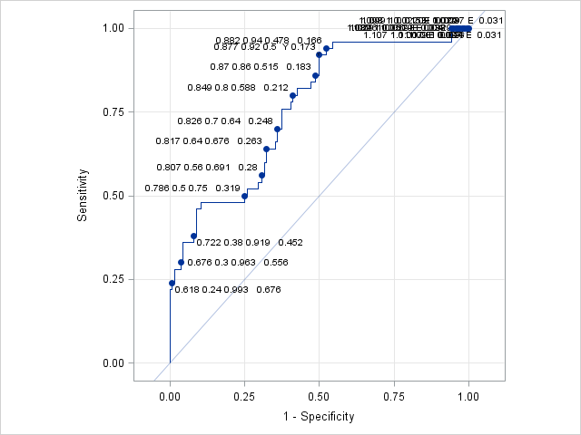
 |  |  |  | ROC plot for l_br_ht_y_n = thor_h_w
 |  |  |  |  |  |  | _id | thor_h_w | _CORRECT_ | _sens_ | _spec_ | _FALPOS_ | _FALNEG_ | _opty_ | _POS_ | _NEG_ | _SENSIT_ | __SPEC_
 |  |  |  |  |  |  | 0.877 0.92 0.5 Y 0.173 | 0.877219685 | 0.613 | 0.92 | 0.5 | 68 | 4 | Y | 46 | 68 | 0.92 | 0.5
 |  |  |  |  |  |  | 0.875 0.9 0.5 0.176 | 0.874852681 | 0.608 | 0.9 | 0.5 | 68 | 5 |  | 45 | 68 | 0.9 | 0.5
 |  |  |  |  |  |  | 0.751 0.48 0.89 0.39 | 0.751237624 | 0.78 | 0.48 | 0.89 | 15 | 26 |  | 24 | 121 | 0.48 | 0.889705882
 |  |  |  |  |  |  | 0.74 0.48 0.897 0.414 | 0.739783444 | 0.785 | 0.48 | 0.897 | 14 | 26 |  | 24 | 122 | 0.48 | 0.897058824
 |  |  |  |  |  |  | 0.737 0.46 0.897 0.419 | 0.737332482 | 0.78 | 0.46 | 0.897 | 14 | 27 |  | 23 | 122 | 0.46 | 0.897058824
 |  |  |  |  |  |  | 0.735 0.46 0.904 0.424 | 0.735074154 | 0.785 | 0.46 | 0.904 | 13 | 27 |  | 23 | 123 | 0.46 | 0.904411765

